วัดบางน้ำชน
แบบ สขร.1
สรุปผลการดำเนินการจัดซื้อจัดจ้างในรอบเดือน มีนาคม 2566
โรงเรียนวัดบางน้ำชน สำนักงานเขตธนบุรี
วันที่ 1 เมษายน 2566

ลำดับที่ | งานที่จัดซื้อหรือจัดจ้าง | วงเงินที่จะซื้อหรือจ้าง | ราคากลาง | วิธีซื้อหรือจ้าง | รายชื่อผู้เสนอราคาและราคาที่เสนอ | ผู้ได้รับการคัดเลือกและราคาที่ตกลงซื้อหรือจ้าง | เหตุผลที่คัดเลือกโดยสรุป | เลขที่และวันที่ของสัญญาหรือข้อตกลงในการซื้อหรือจ้าง
1 | จ้างเหมาประกอบอาหาร (ปรุงสำเร็จ) สำหรับนักเรียนโรงเรียนวัดบางน้ำชน วันที่ 1 - 17 มีนาคม 2566 | 26,544.00 | 26,544.00 | เฉพาะเจาะจง | บริษัท ณภัทรฟู้ดส์ จำกัด | บริษัท ณภัทรฟู้ดส์ จำกัด | มีคุณสมบัติครบถ้วน | 21-7-66 ลว. 24 ก.พ. 66
2 | จัดซื้อวัสดุโครงการการดำเนินงานตามมาตรการการป้องกันและแก้ไขปัญหายาและสารเสพติด | 10,000.00 | 10,000.00 | เฉพาะเจาะจง | ร้านทศชย | ร้านทศชย | มีคุณสมบัติครบถ้วน | 13-2-66 ลว. 10 มี.ค. 66
 |  |  |  |  | (นายวชิรวิทย์ ศิริสิงห์) ผู้อำนวยการสถานศึกษา โรงเรียนวัดบางน้ำชน

วัดราชวรินทร์
สรุปผลการดำเนินการจัดซื้อจัดจ้างในรอบ เดือนกุมาพันธ์ 2566
โรงเรียนวัดราชวรินทร์ สำนักงานเขตธนบุรี กรุงเทพมหานคร
รายงาน ณ วันที่ 3 เมษายน 2566
ลำดับที่ | งานที่จัดซื้อจัดจ้าง | วงเงินที่จะ | ราคากลาง | วิธีซื้อหรือจ้าง | รายชื่อผู้เสนอราคา | ผู้ได้รับการคัดเลือก | เหตุผลที่คัดเลือกโดยสรุป | เลขที่และวันที่ของสัญญา
 |  | ซื้อหรือจ้าง |  |  | และราคาที่เสนอ | และราคาที่ตกลงซื้อหรือจ้าง |  | หรือข้อตกลงในการจัดซื้อหรือจ้าง

ลงชื่อ.........................................................
(นางโสภา สโมสร)
ผู้อำนวยการโรงเรียนวัดราชวรินทร์

วัดกระจับพินิจ
สรุปผลการดำเนินการจัดซื้อจัดจ้างในรอบเดือน มีนาคม 2566
โรงเรียนวัดกระจับพินิจ สำนักงานเขตธนบุรี
วันที่ 5 เมษายน 2566
ลำดับที่ | งานที่จัดซื้อหรือจัดจ้าง | วงเงินที่จะซื้อหรือจ้าง | ราคากลาง | วิธีซื้อหรือจ้าง | รายชื่อผู้เสนอราคาและราคาที่เสนอ | ผู้ได้รับการคัดเลือกและราคาที่ตกลงซื้อหรือจ้าง | เหตุผลที่คัดเลือกโดยสรุป | เลขที่และวันที่ของสัญญาหรือข้อตกลงในการซื้อหรือจ้าง

 |  | - | -
ลงชื่อ.....................................................ผู้รายงาน
(นางสาวศิณิชา อ่อนสมบูรณ์)

กันตทาราราม
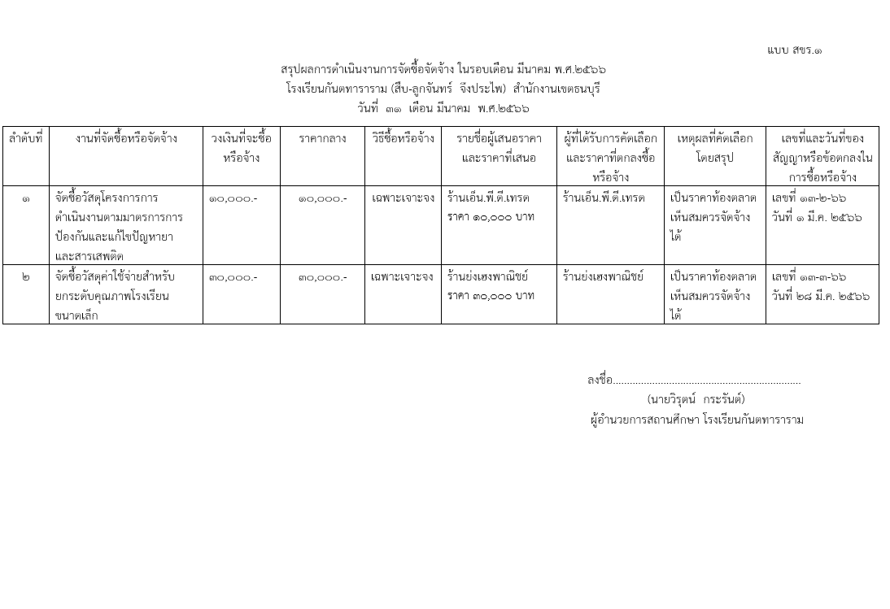

วัดประดิษฐาราม
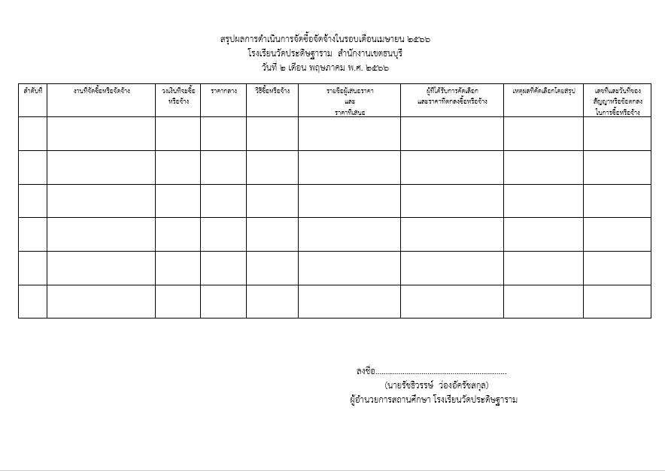

วัดราชคฤห์
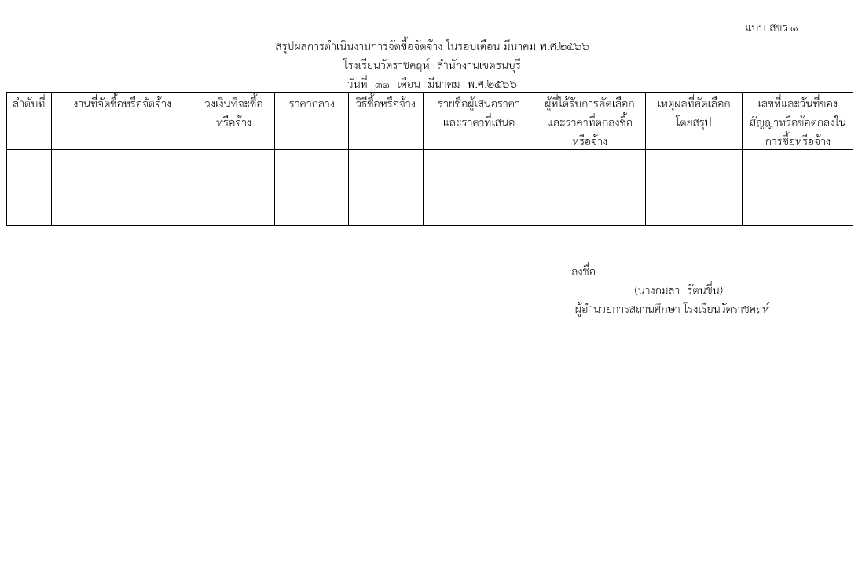

วัดบุคคโล
แบบ สขร.1
สรุปผลการดำเนินการจัดซื้อจัดจ้างในรอบเดือน มีนาคม 2566
โรงเรียนวัดบุคคโล สำนักงานเขตธนบุรี
วันที่ 1 เดือน เมษายน พ.ศ. 2566
ลำดับที่ | งานที่จัดซื้อหรือจัดจ้าง | วงเงินที่จะซื้อหรือจ้าง | ราคากลาง | วิธีซื้อหรือจ้าง | รายชื่อผู้เสนอราคาและราคาที่เสนอ | ผู้ได้รับการคัดเลือกและราคาที่ตกลงซื้อหรือจ้าง | เหตุผลที่คัดเลือกโดยสรุป | เลขที่และวันที่ของสัญญาหรือข้อตกลงในการซื้อหรือจ้าง
1 | จ้างเหมาประกอบอาหาร (ปรุงสำเร็จ) สำหรับนักเรียนประจำเดือน มีนาคม 2566 | 57,120.00 | 57,120.00 | เฉพาะเจาะจง | ร้านพิทักษ์ 57120 บาท | ร้านพิทักษ์ 57120 บาท | เป็นราคาตามท้องตลาด เห็นสมควรจัดซื้อได้ | เลขที่ 21-5-66 ลวท. 28 กุมภาพันธ์ 2566
2 | ซ่อมแซมเครื่องปั๊มน้ำโรงเรียน | 10,180.00 | 10,180.00 | เฉพาะเจาะจง | ร้านมีดีชัวร์ 10,180 บาท | ร้านมีดีชัวร์ 10,180 บาท | เป็นราคาตามท้องตลาด เห็นสมควรจัดซื้อได้ | เลขที่ 13-2-66 ลวท. 24 กุมภาพันธ์ 2566
 | รวม | 67,300.00 | 67,300.00 | - | - | - | - | -

 |  |  |  |  | ลงชื่อ................................................................ผู้รายงาน
 |  |  |  |  |  | (นางสาวณมรัตน์ ปึงตระกูล)
 |  |  |  |  | ผู้อำนวยการสถานศึกษา โรงเรียนวัดบุคคโล

วัดขุนจันทร์
แบบ สขร.1
สรุปผลการดำเนินงานการจัดซื้อจัดจ้างในรอบเดือนมีนาคม 2566
โรงเรียนวัดขุนจันทร์ สำนักงานเขตธนบุรี
วันที่ 1 เดือน เมษายน 2566
ลำดับที่ | งานที่จัดซื้อหรือจัดจ้าง | วงเงินที่จะซื้อหรือจ้าง | ราคากลาง | วิธีซื้อหรือจ้าง | รายชื่อผู้เสนอราคาและราคาที่เสนอ | ผู้ได้รับการคัดเลือกและราคาที่ตกลงซื้อหรือจ้าง | เหตุผลที่คัดเลือกโดยสรุป | เลขที่และวันที่ของสัญญาหรือข้อตกลงในการซื้อหรือจ้าง
1 | จัดซื้อวัสดุโครงการดำเนินงานตามมาตรการป้องกันและแก้ไขปัญหายาและสารเสพติด | 10,000.00 | 10,000.00 | เฉพาะเจาะจง | 1.ร้านธารินี พาณิชย์ | ร้านธารินี พาณิชย์ | เป็นราคาท้องตลาดที่เห็นสมควรจัดจ้างได้ | เลขที่ 13-3-66
 |  |  |  |  | 2.ร้านนิอร ซัพพลาย |  |  | ลวท. 3 มี.ค.66
 |  |  |  |  | 3.ร้านกมลภัส พาณิชย์
2 | จัดซื้อวัสดุสำหรับยกระดับคุณภาพโรงเรียนขนาดเล็ก | 30,000.00 | 30,000.00 | เฉพาะเจาะจง | 1.ร้านกมลภัส พาณิชย์ | ร้านกมลภัส พาณิชย์ | เป็นราคาท้องตลาดที่เห็นสมควรจัดจ้างได้ | เลขที่ 13-4-66
 |  |  |  |  | 2.ร้านสมศรี เครื่องเขียน |  |  | ลวท. 17 มี.ค.66
 |  |  |  |  | 3.ร้านกันยา พาณิชย์

 |  |  |  |  |  | (นางสาวมนธิรา เครือแดง)
 |  |  |  |  |  | เจ้าพนักงานธุรการปฏิบัติงาน
 |  |  |  |  |  | โรงเรียนวัดขุนจันทร์ สำนักงานเขตธนบุรี

ฝ่ายปกครอง
แบบ สขร.1
สรุปผลการดำเนินการจัดซื้อจัดจ้างรอบเดือน มีนาคม 2566
ฝ่ายปกครอง สำนักงานเขตธนบุรี
วันที่ 31 เดือน มีนาคม พ.ศ. 2566
 |  |  |  |  |  |  |  | 1/1
ลำดับที่ | งานที่จัดซื้อหรือจัดจ้าง | วงเงินที่จะซื้อหรือจ้าง | ราคากลาง | วิธีซื้อหรือจ้าง | รายชื่อผู้เสนอราคาและราคาที่เสนอ | ผู้ที่ได้รับการคัดเลือกและราคาที่ตกลงซื้อหรือจ้าง | เหตุผลที่คัดเลือกโดยสรุป | เลขที่และวันที่ของ
 |  |  |  |  |  |  |  | สัญญาหรือข้อตกลง
 |  |  |  |  |  |  |  | ในการซื้อหรือจ้าง

ฝ่ายเทศกิจ
สรุปผลการดำเนินงานการจัดซื้อจัดจ้างในรอบเดือน มีนาคม 2566
ฝ่ายเทศกิจ สำนักงานเขตธนบุรี
วันที่ 31 เดือน มีนาคม พ.ศ. 2566
 |  | วงเงินที่จะซื้อ |  |  |  | ผู้ที่ได้รับการคับเลือกและราคา |  | เลขที่และวันที่ของ
ลำดับที่ | งานที่จัดซื้อหรือจัดจ้าง | หรือจ้าง | ราคากลาง | วิธีซื้อหรือจ้าง | รายชื่อผู้เสนอราคาและราคาที่เสนอ | ที่ตกลงซื้อหรือจ้าง | เหตุผลที่คัดเลือก | สัญญาหรือข้อตกลงใน
 |  |  |  |  |  |  | โดยสรุป | การซื้อหรือจ้าง
 | ไม่มีการจัดซื้อ จัดจ้าง

(นางสาวอุบลรัตน์ หมันสา)
เจ้าพนักงานธุรการชำนาญงาน
ฝ่ายเทศกิจ สำนักงานเขตธนบุรี

ฝ่ายโยธา
แบบ สขร.1
สรุปผลการดำเนินการจัดซื้อจัดจ้างรอบเดือน มีนาคม
ฝ่ายโยธา สำนักงานเขตธนบุรี
วันที่ 31 เดือน มีนาคม พ.ศ. 2566
 |  |  |  |  |  |  |  | 1/1
ลำดับที่ | งานที่จัดซื้อหรือจัดจ้าง | วงเงินที่จะซื้อหรือจ้าง | ราคากลาง | วิธีซื้อหรือจ้าง | รายชื่อผู้เสนอราคาและราคาที่เสนอ | ผู้ที่ได้รับการคัดเลือกและราคาที่ตกลงซื้อหรือจ้าง | เหตุผลที่คัดเลือกโดยสรุป | เลขที่และวันที่ของ
 |  |  |  |  |  |  |  | สัญญาหรือข้อตกลง
 |  |  |  |  |  |  |  | ในการซื้อหรือจ้าง
1 | ซ่อมแซมโรงเรียนวัดดาวคนอง | 484,300.00 | 484,300.00 | เฉพาะเจาะจง | หจก.วุฒิกรณ์การช่าง | หจก.วุฒิกรณ์การช่าง | เสนอราคาต่ำสุด | ใบสั่งจ้าง
 |  |  |  |  |  | 484,300.00 |  | เลขที่ 21-5-66
 |  |  |  |  |  |  |  | ลว.3 มี.ค.66
2 | ซ่อมแซมโรงเรียนกันตทาราราม | 180,890.00 | 180,890.00 | เฉพาะเจาะจง | หจก.โสภณ | หจก.โสภณ คอร์ปอเรชั่น | เสนอราคาต่ำสุด | ใบสั่งจ้าง
 |  |  |  |  | คอร์ปอเรชั่น | 180,890.00 |  | เลขที่ 21-6-66
 |  |  |  |  |  |  |  | ลว.21 มี.ค.66
3 | ซ่อมแซมโรงเรียนวัดขุนจันทร์ | 94,000.00 | 94,000.00 | เฉพาะเจาะจง | หจก.สรรสาธร | หจก.สรรสาธร | เสนอราคาต่ำสุด | ใบสั่งจ้าง
 |  |  |  |  |  | 94,000.00 |  | เลขที่ 21-8-66
 |  |  |  |  |  |  |  | ลว.31 มี.ค.66
4 | ซ่อมแซมลานพระบรมราชา | 461,000.00 | 461,000.00 | เฉพาะเจาะจง | หจก.สรรสาธร | หจก.สรรสาธร | เสนอราคาต่ำสุด | ใบสั่งจ้าง
 | นุสาวรีย์สมเด็จพระเจ้าตากสินมหาราช |  |  |  |  | 461,000.00 |  | เลขที่ 21-7-66
 |  |  |  |  |  |  |  | ลว.31 มี.ค.66
5 | จัดซื้อวัสดุก่อสร้างและวัสดุสำหรับ | 333,420.00 | 333,420.00 | เฉพาะเจาะจง | หจก.กำพลไพศาล | หจก.กำพลไพศาล | เสนอราคาต่ำสุด | ใบสั่งซื้อ
 | หน่วยบริการเร่งด่วนกรุงเทพมหานคร (BEST) |  |  |  |  | 333,420.00 |  | เลขที่ 11-2-66
 |  |  |  |  |  |  |  | ลว.31 มี.ค.66

ฝ่ายทะเบียน
 |  |  |  |  |  |  |  | แบบ สขร.1
 |  |  |  |  |  |  |  | แบบ สขร.1
สรุปผลการดำเนินการจัดซื้อจัดจ้างในรอบเดือนมีนาคม 2566
ฝ่ายทะเบียน สำนักงานเขตธนบุรี
วันที่.....3..เดือนเมษายน พ.ศ...2566
ลำดับที่ | งานที่จัดซื้อหรือจัดจ้าง | วงเงินที่จะซื้อ หรือจ้าง | ราคากลาง | วิธีซื้อหรือจ้าง | รายชื่อผู้เสนอราคา และราคาที่เสนอ | ผู้ได้รับการคัดเลือกและ ราคาที่ตกลงซื้อหรือจ้าง | เหตุผลที่คัดเลือกโดยสรุป | เลขที่และวันที่ของสัญญาหรือข้อตกลงในการซื้อหรือจ้าง

- | - | - | - | - | - | - | - | -

ลงชื่อ.........................................ผู้สรุปผลฯ
(นางสาวทีรนี ครุธกลิ่น)
เจ้าพนักงานธุรการปฏิบัติงาน
ฝ่ายทะเบียน สำนักงานเขตธนบุรี

ฝ่ายพัฒนาฯ
